Sheet1
PCS ยอดไม่ตรงกับยอดจริง
เนื่องจากได้รับแจ้งจาก DL ฝั่ง Motor ว่าเอกสารที่ปริ้นจากระบบไม่ตรงกัน หลังจากตรวจสอบพบว่าเป็นจริงตามที่แจ้งมา
คือ งานจ่ายออกจริง 59 Box แต่เอกสารปริ้นออก 63 Box
รบกวนทีม IT แก้ใขให้ด้วยครับ

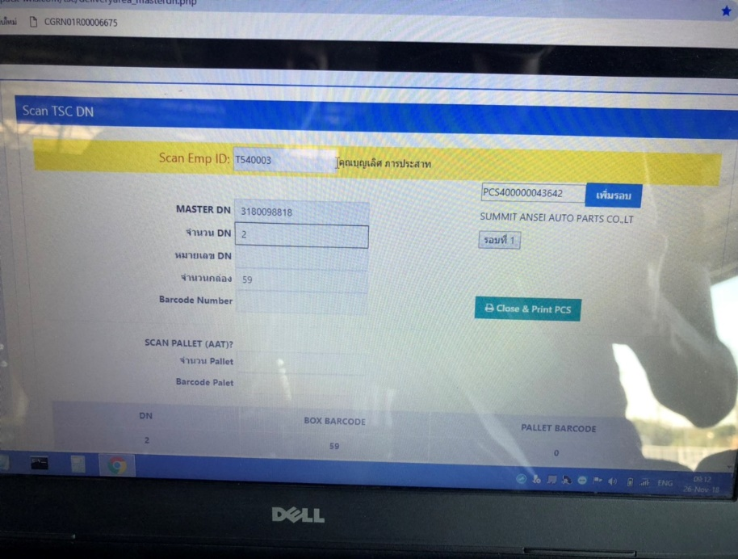
59 Box
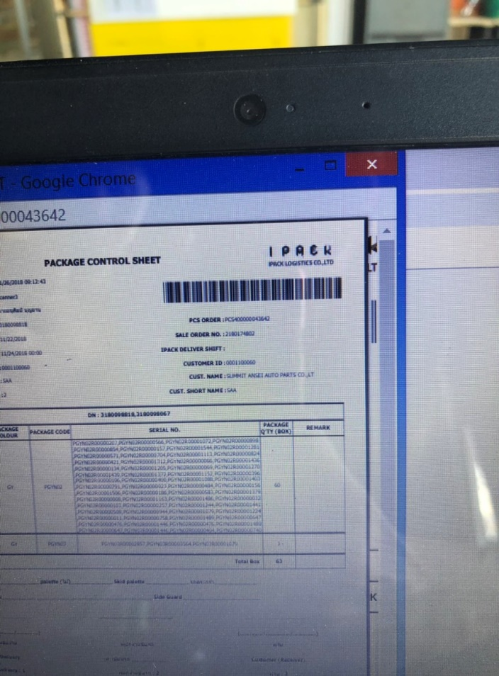
63 Box

